ОбразецРисунок
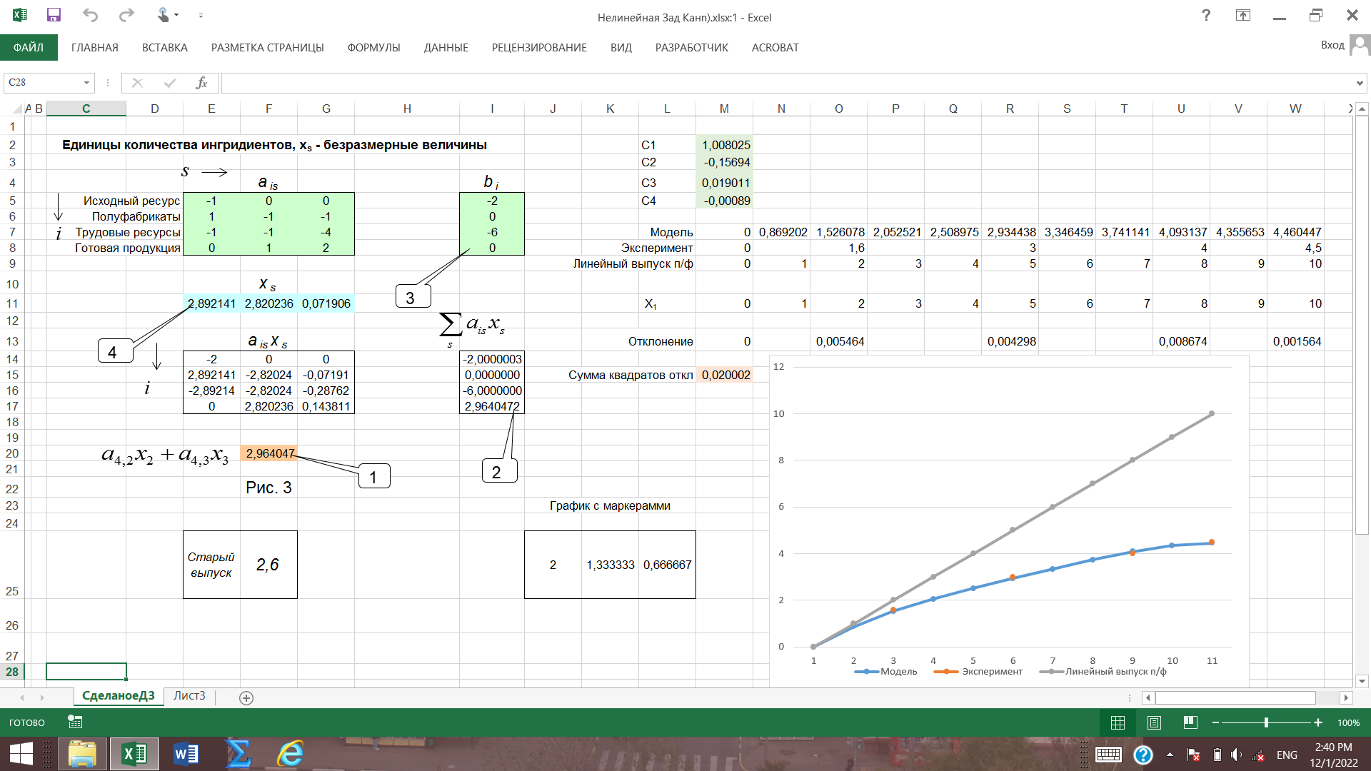

Лист1
 |  |  |  |  |  |  |  | C1 | 1.0277777778
 |  |  |  |  |  |  |  | C2 | -0.13763888892
 |  |  | ais |  | bi |  |  | C3 | 0.012847222227
 | Исходный ресурс | -1 | 0 | 0 | -2 |  |  | C4 | -0.00048611111135
 | Полуфабрикаты | 1 | -1 | -1 | 0
 | Трудовые ресурсы | -1 | -1 | -4 | -6 |  |  | Модель | 0 | 0.90250000002 | 1.6 | 2.1520833333 | 2.6066666666 | 3 | 3.3566666667 | 3.6895833333 | 4 | 4.2775 | 4.5
 | Готовая продуукция | 0 | 1 | 2 | 0 |  | Эксперимент |  | 0 |  | 1.6 |  |  | 3 |  |  | 4 |  | 4.5
 |  |  |  |  |  | Линейное потребление п/ф |  |  | 0 | 1 | 2 | 3 | 4 | 5 | 6 | 7 | 8 | 9 | 10
 |  |  | xs
 |  | 2.7025620344 | 2.5042700573 | 0.19829197708 |  |  |  | x1 | 0 | 1 | 2 | 3 | 4 | 5 | 6 | 7 | 8 | 9 | 10

 |  |  | ais xs |  | ∑aisxs |  | Отклонение |  | 0 |  | 1.8011244977E-22 |  |  | 6.0961940211E-22 |  |  | 4.6183578968E-22 |  | 4.9832898741E-23
 |  | -2.0000008438 | 0 | 0 | -2.0000008438
 |  | 2.7025620344 | -2.5042700573 | -0.19829197708 | 0 | Сумма квадратов откл |  |  | 1.3014005403E-21
 |  | -2.7025620344 | -2.5042700573 | -0.79316790832 | -6
 | Модель | Эксперимент | Линейное потребление п/ф
 | 0 | 0 | 0
 | 0.90250000002 |  | 1
 | 1.6 | 1.6 | 2
 | 2.1520833333 |  | 3
 | 2.6066666666 |  | 4
 | 3 | 3 | 5
 | 3.3566666667 |  | 6
 | 3.6895833333 |  | 7
 | 4 | 4 | 8
 | 4.2775 |  | 9
 | 4.5 | 4.5 | 10
 |  | 0 | 2.5042700573 | 0.39658395416 | 2.9008540115

 | выпуск продукции |  | 2.9008540115

старый выпуск продукции |  |  | 2.6666666667

